ログインページ
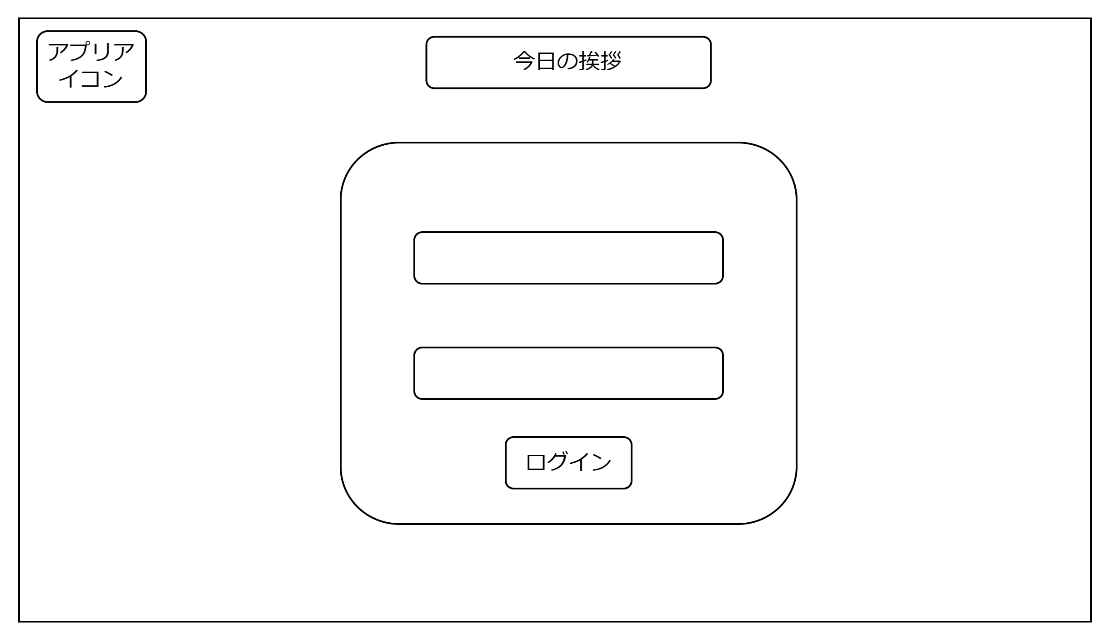
画面設計
1

2

3

4

機能設計

 | 「１ 一言コメント」 表示 |  |  | ページロード
 | 時間帯によって表示内容を変更する |  |  | ユーザーIDとパスワードの初期化
 |  |  |  | 一言コメントの表示

 | 「２ ユーザーID」
 | IDを入力する

 | 「３ パスワード」
 | パスワードを入力する

 | 「４ ログイン」 押下
 | ユーザーIDとパスワードが正しく入力されていないと遷移しない
 | 入力内容が正しい場合TOPページに遷移する

項目定義書

No |  | 物理名 | 論理名 |  | 画面型 | データ型 | min | max |  | DBテーブル | DBカラム | 備考
 | 1 | coment | 一言コメント |  | div |  |  |  |  |  |  | 時間帯でコメントを変更する
 | 2 | userid | ユーザーID |  | input | varchar | 0 |  | 20 | m_user | name
 | 3 | passward | パスワード入力 |  | input | varchar | 0 |  | 20 | m_user | pw
 | 4 | login | ログインボタン |  | submit

TOPページ
画面設計

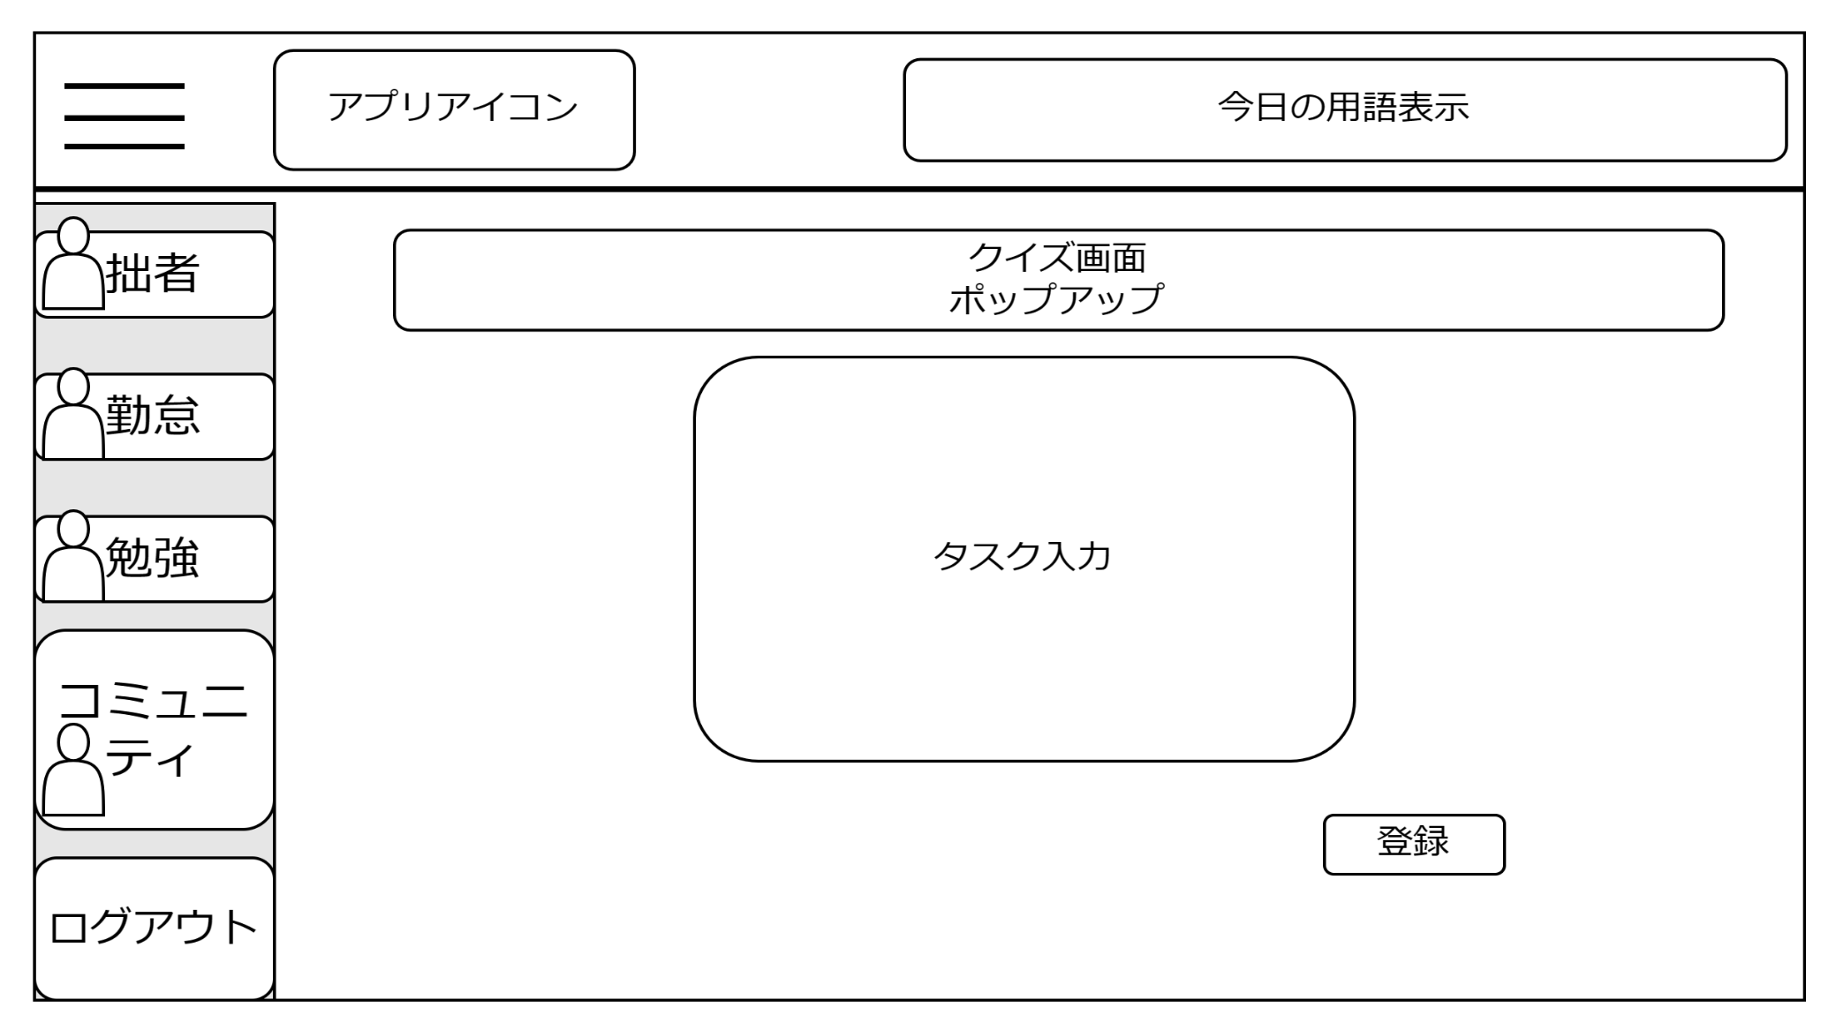

1

２

３

機能設計

 |  | ページロード
 |  | ログイン状態を判定する
 |  | 今日の用語表示
 |  | タスク入力内容の初期化
 |  | クイズポップアップを表示

 |  | 「１ クイズ出題のポップアップ」を表示する
 |  | クイズを終えたらポップアップを非表示にする

 |  | 「２ タスク」
 |  | タスクに登録する内容を入力する

 |  | 「３ 登録ボタン」 押下
 |  | タスク登録内容に入力された値をデータベースに送信する

項目定義書

No |  | 物理名 | 論理名 | 画面型 | データ型 | min | max |  | DBテーブル | DBカラム | 備考
 | 1 | popup | クイズ出題ポップアップ | div
 | 2 | tsck | タスク入力 | input | varchar | 0 |  | 200 | task_table | task_contents
 | 3 | register_button | 登録ボタン | submit

勤怠入力ページ
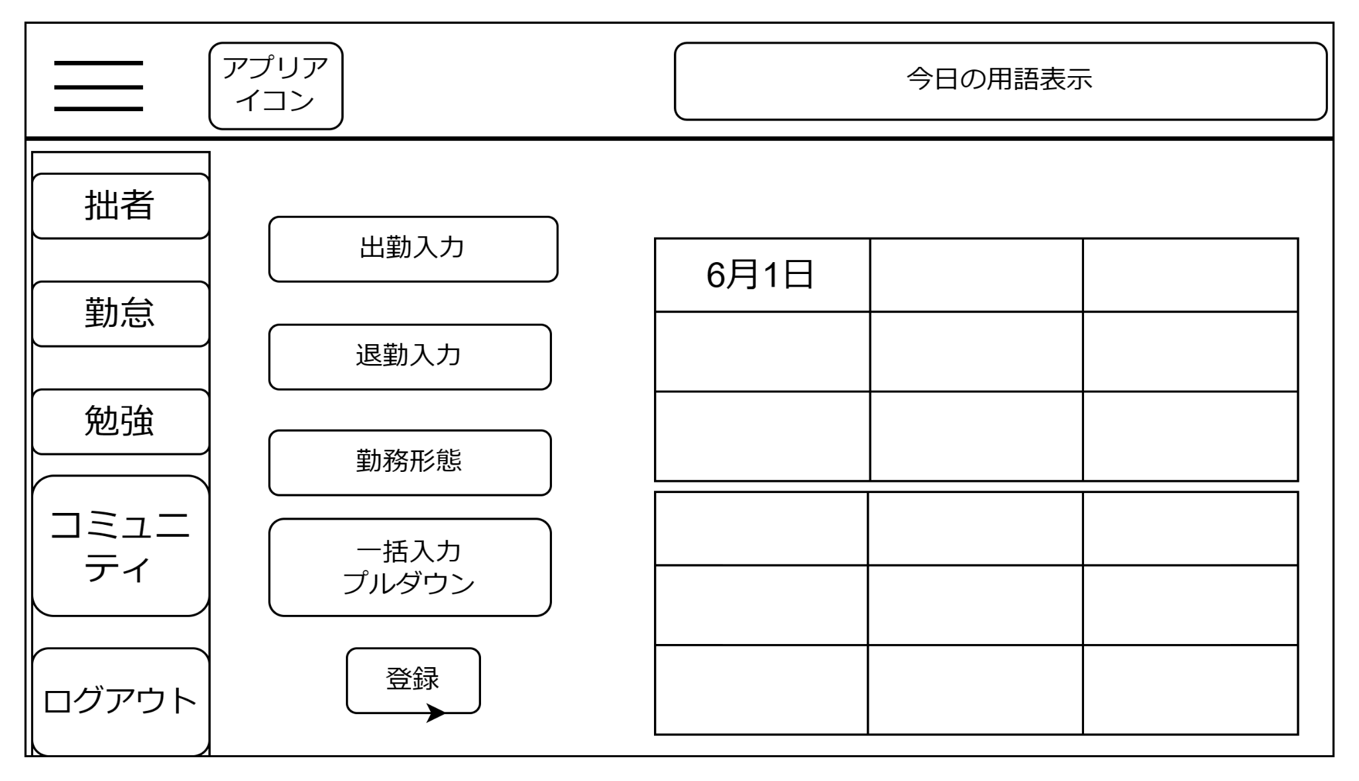
画面設計

1
６

２

３

４

５

機能設計

 |  | ページロード
 |  | 出勤時間退勤時間勤務形態の初期化

 |  | 「１ 出勤時間入力」
 |  | 出勤時間を入力する

 |  | 「２ 退勤時間入力」
 |  | 退勤時間を入力

 |  | 「３ 勤務形態入力」
 |  | 勤務形態を入力する

 |  | 「４ 一括入力ボタン」 押下
 |  | 前日の登録内容を出勤時間、退勤時間、勤務形態に自動で入力する

 |  | 「５ 登録ボタン」 押下
 |  | 入力した出勤時間、退勤時間、勤務形態の入力内容をデータベースに登録する

 |  | 「６ カレンダー」
 |  | 当月の出勤時間、退勤時間、勤務形態の登録内容を表示する

項目定義書

No |  | 物理名 | 論理名 | 画面型 | データ型 | min |  | max |  | DBテーブル | DBカラム | 備考
 | 1 | work_start | 出勤時間入力 | input | date |  | 0 |  | 20 | working hours | work_start
 | 2 | work_end | 退勤時間入力 | input | date |  | 0 |  | 20 | working hours | work_end
 | 3 | workstyle | 勤務形態入力 | select | varchar |  | 0 |  | 20 | working hours | workstyle
 | 4 | auto_button | 一括入力ボタン | button | varchar
 | 5 | regi_button | 登録ボタン | submit
 | 6 | calendar | カレンダー | table

勉強ページ
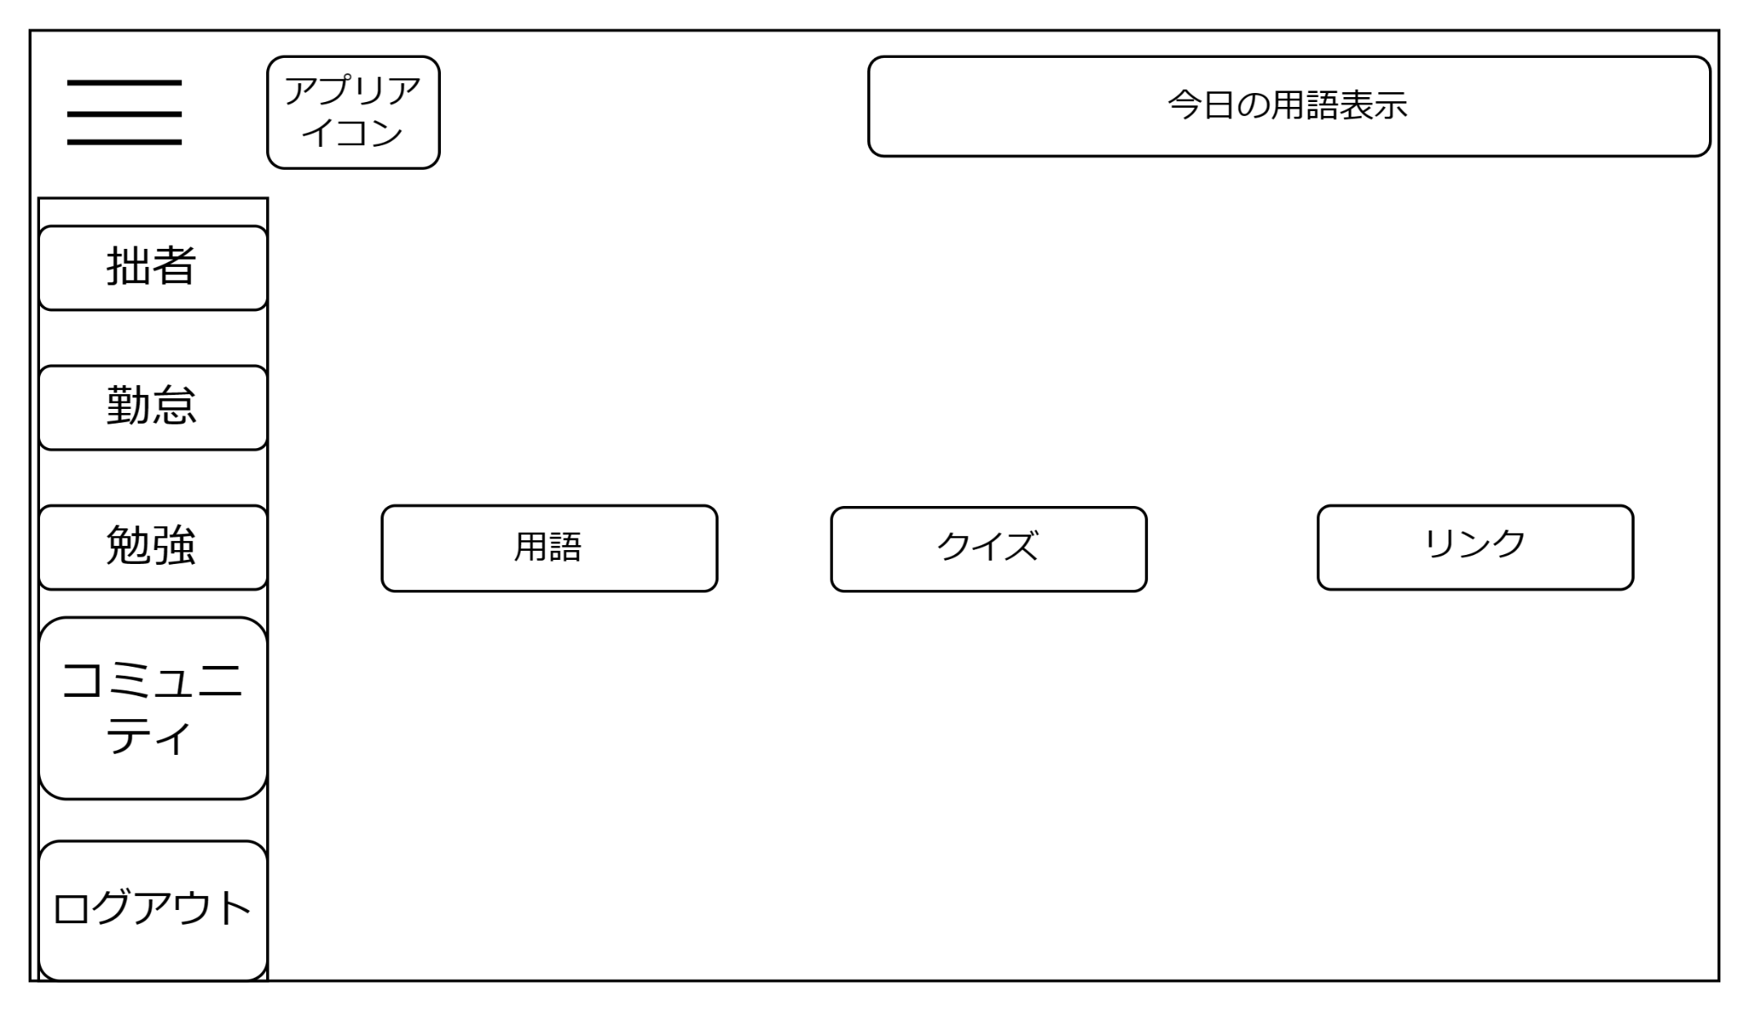
画面設計

1
２
3

機能設計
「１ 用語」押下
押下時、用語ページへ遷移
「２ クイズ」押下
押下時、クイズページへ遷移
「３ リンク」押下
押下時、リンクページへ遷移

項目定義書

No |  | 物理名 | 論理名 | 画面型 | データ型 | min | max | DBテーブル | DBカラム | 備考
 | 1 | word | 用語 | link
 | 2 | quiz | クイズ | link
 | 3 | link | リンク | link

用語ページ
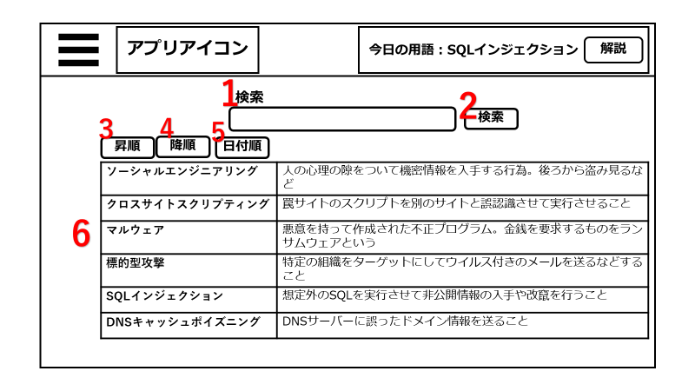
画面設計
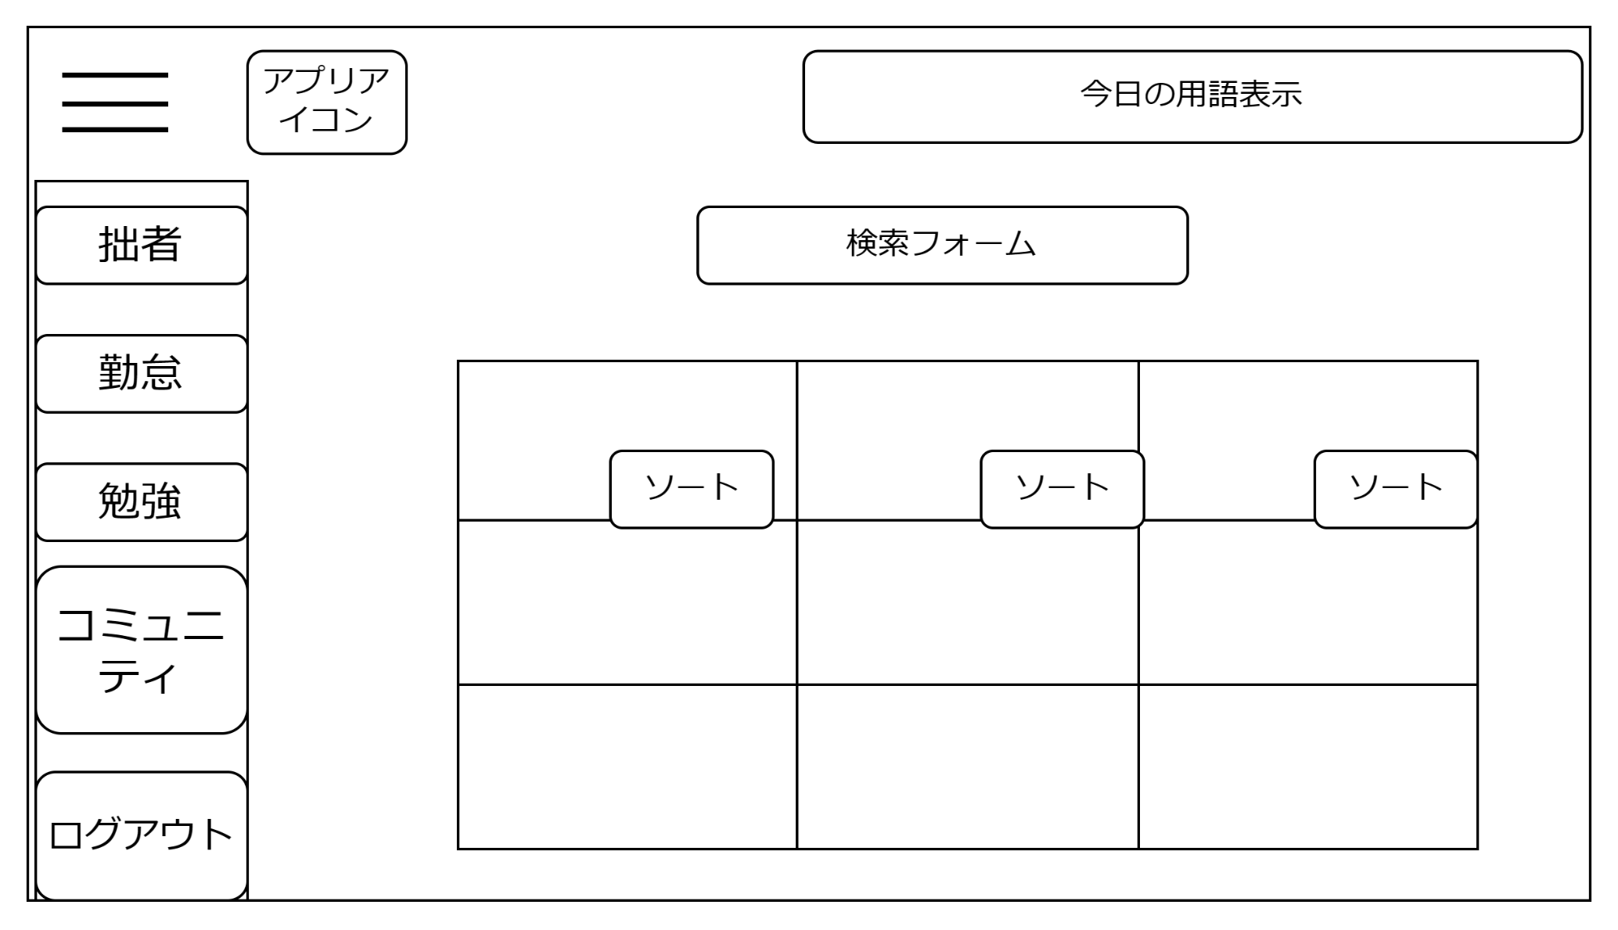


1

2

３2

機能設計
 | ページロード
 | 検索フォームの初期化
 | 用語一覧が登録の昇順に並ぶ。

1 | 検索入力フォーム
 | 入力フォームをクリックすると検索したい文字を入力できる。

2 | 検索ボタン
 | 検索入力フォームに文字が入力された状態で検索ボタンを押すとその入力フォームの文字が含まれた検索結果を表示する。
 | （インクリメントサーチも可能）
 | 検索ボタンを押したとき、検索入力フォームが空欄の場合は何もしない。

3 | ソートの昇順ボタン
 | 昇順のソートボタンをクリックすると用語一覧が五十音の昇順に並び変わる。

4 | ソートの降順ボタン
 | 降順のソートボタンをクリックすると用語一覧が五十音の降順に並び変わる。

5 | ソートの新着順ボタン
 | 新着順のソートボタンをクリックするとDBで登録された用語一覧が登録が新しい順に並び変わる。

6 | 用語の一覧表
 | 用語は登録の昇順に並んでいる。一週間以内に登録された新着用語には★印がつく。

項目定義書
 |  |  |  |  |  |  |  | 保留★
No |  | 物理名 | 論理名 | 画面型 | データ型 | min | max | DBテーブル | DBカラム | 備考
1 |  | search | 検索 | div | varchar
2 |  | word-list | 用語一覧 | table | varchar | 1 | 300
3 |  | sort | ソートボタン | button

リンクページ
画面設計
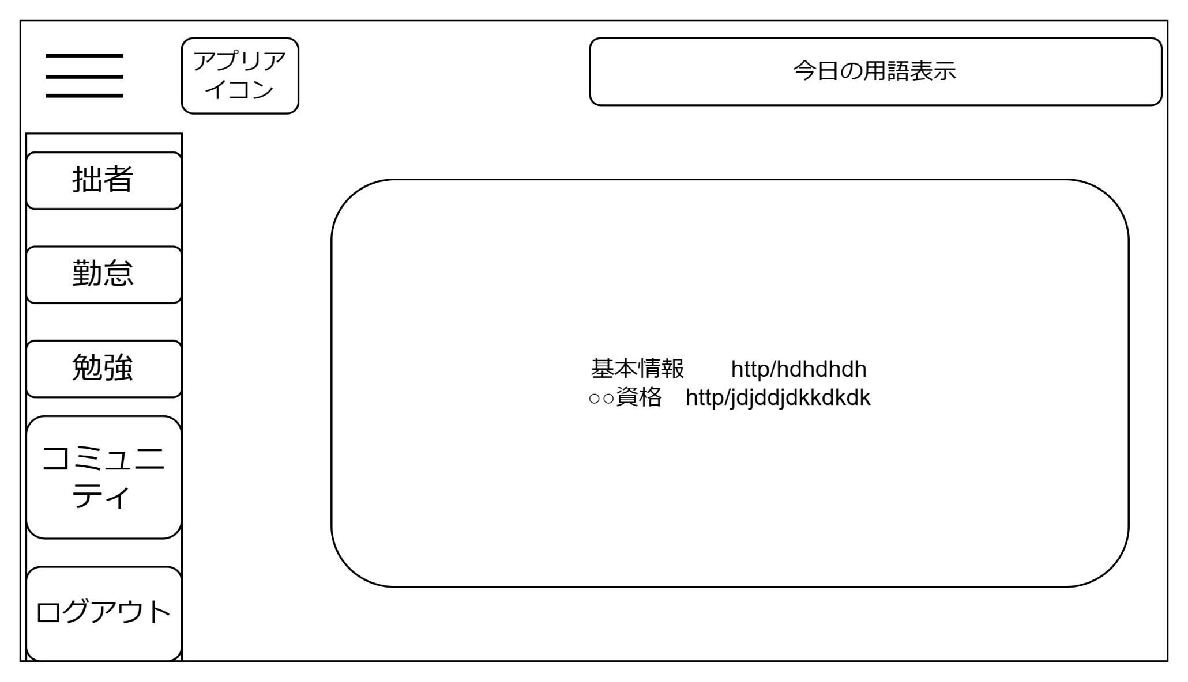
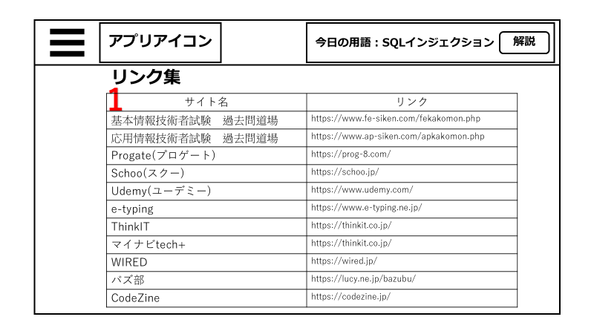

1

機能設計
 | ページロード時
 | リンク一覧の表示内容を取得。

1 | リンク一覧表示欄
 | 資格対策サイト、タイピングゲームのサイト、ネットIT業界ニュースなど１１個のリンクを表示。
 | 基本情報技術者試験 過去問道場
 | 応用情報技術者試験 過去問道場
 | Progate(プロゲート)
 | Schoo(スクー)
 | Udemy(ユーデミー)
 | e-typing
 | ThinkIT
 | マイナビtech+
 | WIRED
 | バズ部
 | CodeZine

項目定義書

No |  | 物理名 | 論理名 | 画面型 | データ型 | min | max | DBテーブル | DBカラム | 備考
1 |  | link | リンク集 | link

クイズページ
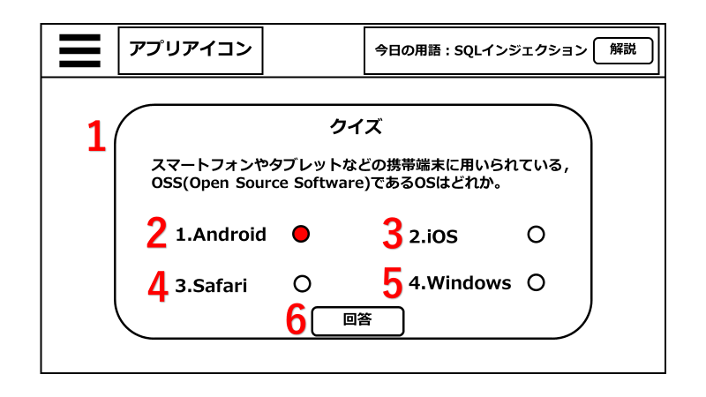
画面設計
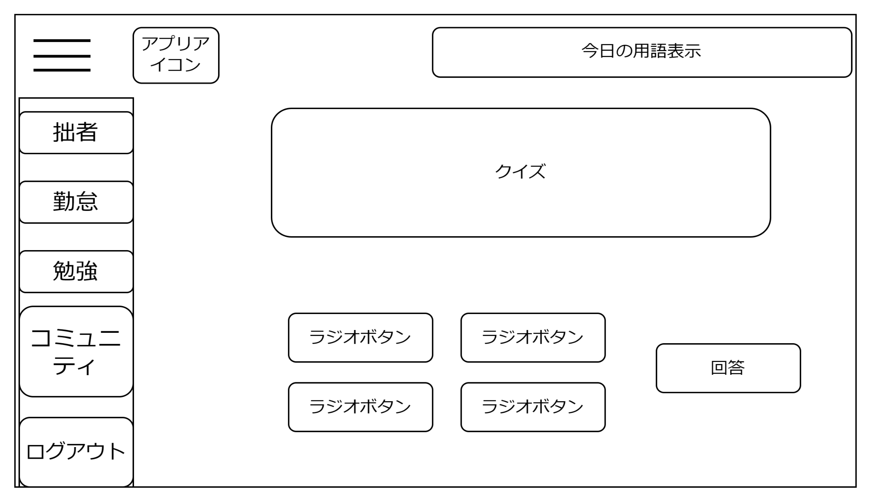
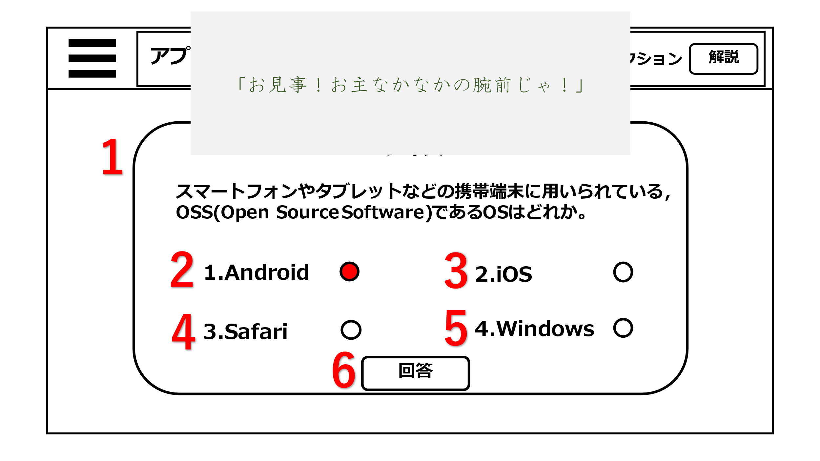
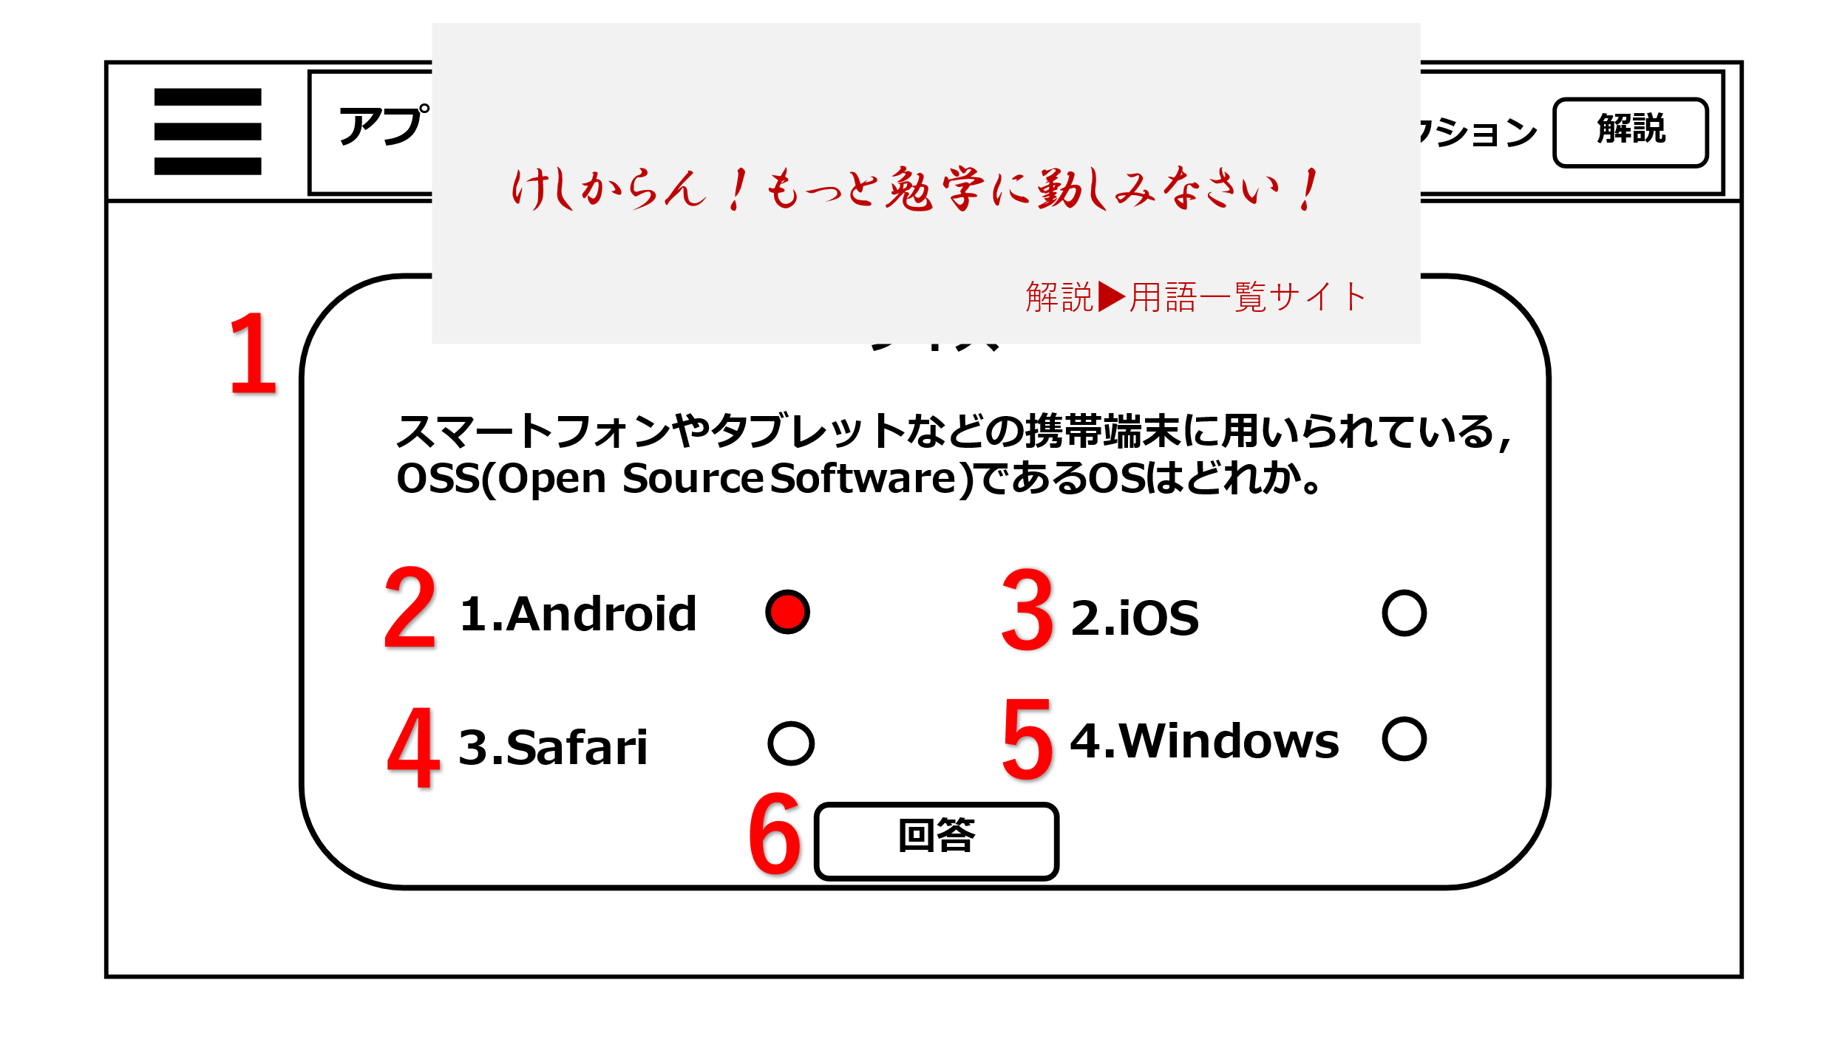

1
７

3
2

61

4
5

機能設計
 | ページロード
 | ページロード時にクイズ問題を取得し表示。
 | ラジオボタンの初期化。

1 | ページロード時にランダムで用意した4択のクイズ問題をポップアップ形式で表示させる。

2～5 | ラジオボタン
 | 左横に問題の回答の選択肢が表示されている。

6 | 回答ボタン
 | クリック時に選択してるラジオボタンの答えと回答を比較し正解か不正解かを判定し、結果を表示する。
 | 正解だったら、「お見事！お主なかなかの腕前じゃ！」 不正解なら「けしからん！もっと勉学に勤しみなさい！」とアラートで表示。

7 | 解説遷移リンク
 | クイズに不正解だった場合、アラート表示に用語ページに遷移するリンクが表示される。

項目定義書

No |  | 物理名 | 論理名 | 画面型 | データ型 | min | max | DBテーブル | DBカラム | 備考
1 |  | quiz | クイズ | div
2 |  | choice | 選択肢 | radio
3 |  | choice | 選択肢 | radio
4 |  | choice | 選択肢 | radio
5 |  | choice | 選択肢 | radio
6 |  | answer | 回答 | submit

マイページ
画面設計
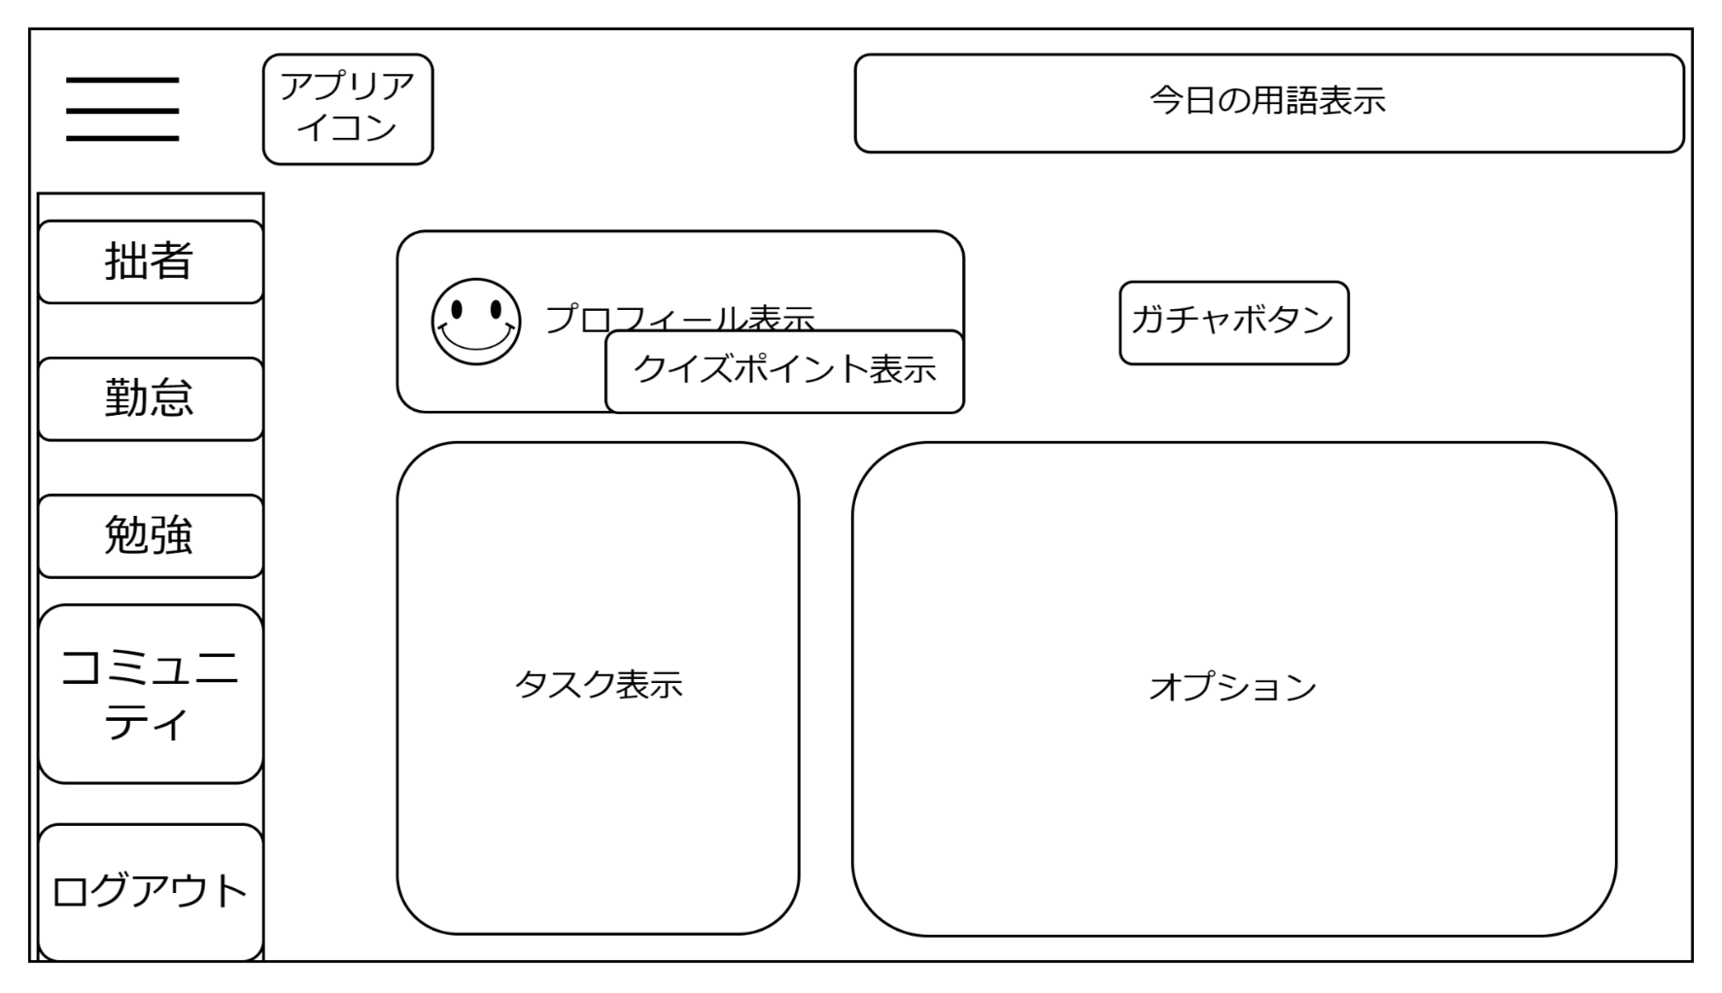
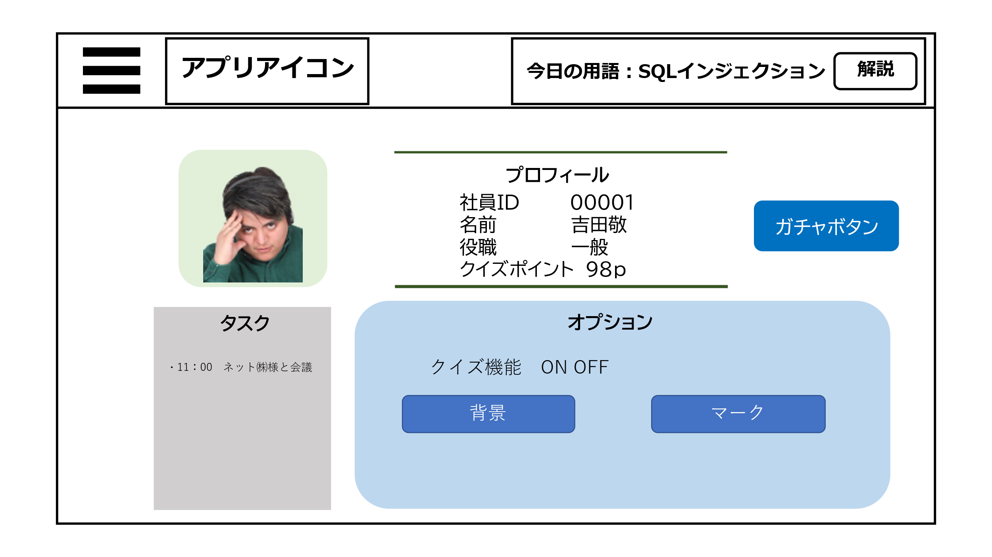
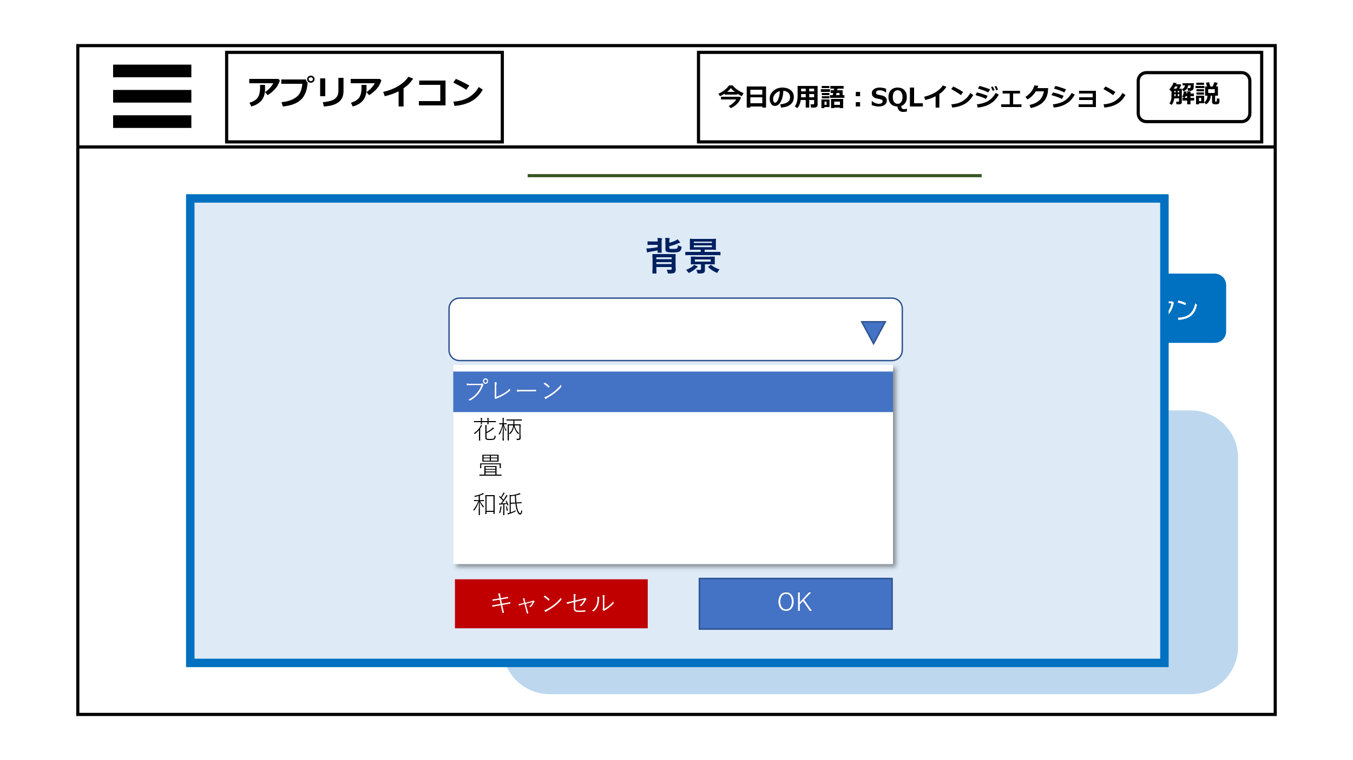
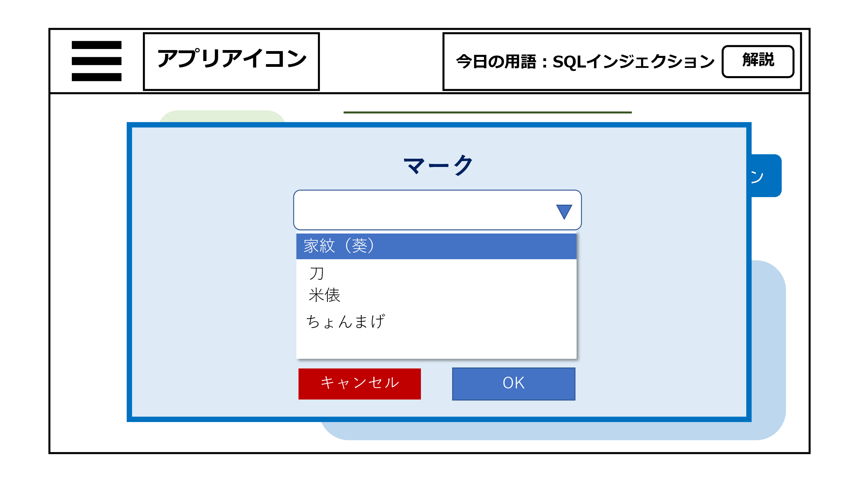

2

1
4

3

5
6

オプションの背景ボタンをクリックした後の画面
オプションのマークボタンをクリックした後の画面

機能設計
 | ページロード
 | ページロード時にプロフィール・タスク・クイズポイントの情報を取得・表示。

1 | アイコンを表示させる。

2 | プロフィールをデータベースからもってきて表示させる。

3 | クイズポイントを表示させる。

4 | ガチャボタンをクリックすると、ガチャページに遷移する。

5 | タスクをデータベースからをもってきて表示。

6 | 背景、アバターの着せ替えができる。

項目定義書

No |  | 物理名 | 論理名 | 画面型 | データ型 | min |  | max |  | DBテーブル | DBカラム | 備考
1 |  | icon avatar | アバター | img
2 |  | personal information | プロフィール | div
3 |  | quiz point | クイズポイント | div | int |  | 0 |  | 99999 |  | q_point
4 |  | gacha | ガチャボタン | button
5 |  | task display | タスク表示 | div | varchar |  | 0 |  | 100 | tasc_table | task_contents
6 |  | option | オプション | div

ガチャページ
画面設計
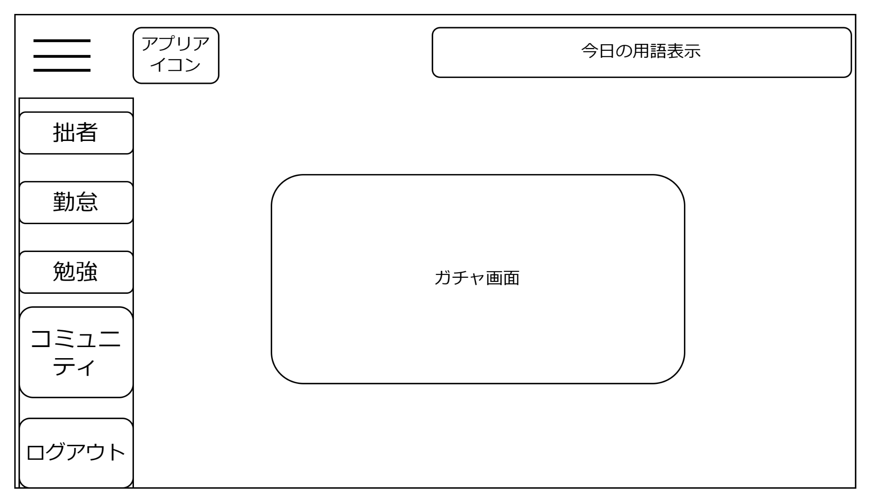

１

ガチャボタン

ガチャボタン

２

ガチャボタン
ガチャボタン
ガチャボタン

機能設計

ページロード時
ロード時に以下の処理を実行する
「１ ガチャ画面」 、「２ ガチャボタン」 を表示する。
「２ ガチャボタン」 クリック
DBからガチャの情報を呼び出し、その中から抽選で1つだけ「１ ガチャ画面」 に表示する。
クリック時、チケットを1枚消費する
チケットの種類によって引けるガチャが異なる。
ガチャメソッドを作り、引数(チケットの種類)によって排出される内容が異なる、のような書き方なら行数が多くならない？

項目定義書

No |  | 物理名 | 論理名 | 画面型 | データ型 | min | max | DBテーブル | DBカラム | 備考
 | 1 | gacha_view | ガチャ画面 | div
 | 2 | gacha_button | ガチャボタン | button

コミュニティページ
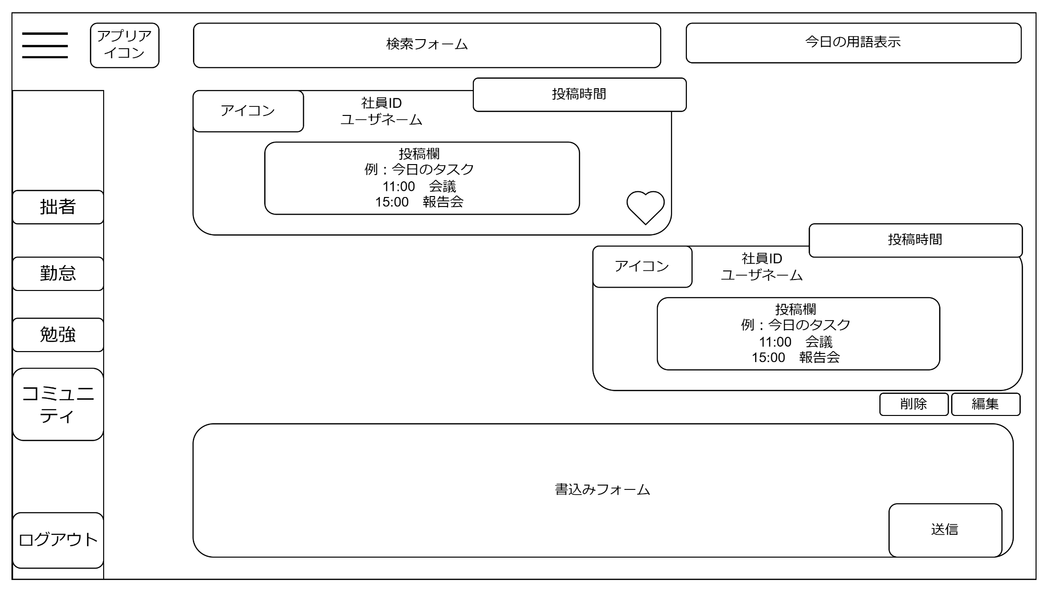
画面設計
12

11

10

6
4
5
3

7

8
9

１

２
「１ 書込みフォーム」 テキストボックス
テキストを入力し、「２ 送信ボタン」をクリックするとDBに登録され、「11 書込み一覧」に表示する。
自分の書き込みは画面右側に、他のユーザの書き込みは画面左側に表示される
登録される情報…社員ID、ユーザネーム、書き込み、アイコン、投稿時間、いいね
「２ 送信ボタン」 クリック
クリック時、DBに書き込みの情報が登録され、「３ 投稿表示」 に表示される
「３ 投稿表示」 には「４ アイコン」、「５ 社員ID、ユーザネーム表示」、「６ 投稿時間」、「７ 書き込み表示」 を表示する。
「４ アイコン」
マイページのオプション機能で設定したアイコンが表示される。
「５ 社員ID、ユーザネーム表示」
ユーザの社員IDとユーザネームが表示される。
「６ 投稿時間」
「２ 送信ボタン」をクリックした時間を取得し、表示する
「７ 書き込み表示」
「１ 書込みフォーム」 の内容が表示される
「８ 削除ボタン」 クリック
クリック時、選択した投稿がDBから削除される
「９ 編集ボタン」 クリック
クリック時、選択した投稿が編集可能になる。
「１０ いいねボタン」 クリック
クリック時、いいね数が増加し表示する
「１１ 書き込み一覧」
全ての「７ 書き込み表示」 を表示
「１２ 検索フォーム」
フォームに入力した文字列と一致する「３ 投稿表示」 を検索し、表示する

ページロード時
ロード時に以下の処理を実行する
「１１ 書き込み一覧」 に「３ 投稿表示」 を表示する。
「１１ 書き込み一覧」 の書き込みは「９ 編集ボタン」 をクリックするまで編集はできない。
「３ 投稿表示」 に「４ アイコン」、「５ 社員ID、ユーザネーム表示」、「６ 投稿時間」、「７ 書き込み表示」 を表示する。
機能設計

項目定義書

No |  | 物理名 | 論理名 | 画面型 | データ型 | min |  | max |  | DBテーブル | DBカラム | 備考
 | 1 | textform | 書き込みフォーム | Textbox | varcher |  | 0 |  | 5000 | community | writing_content
 | 2 | submit_button | 送信ボタン | submit
 | 3 | contribution_view | 投稿表示 | div
 | 4 | icon | アイコン | div
 | 5 | user_info | ユーザ情報 | div
 | 6 | contribution_time | 投稿時間 | div | Date
 | 7 | text_view | 書き込み表示 | div
 | 8 | delete_button | 削除ボタン | button
 | 9 | edit_button | 編集ボタン | button
 | 10 | love_button | いいねボタン | button | int |  |  |  |  | good | writing_content
 | 11 | text_categories | 書込み一覧 | div
 | 12 | searchword | キーワード検索 | form

管理用ページ
画面設計
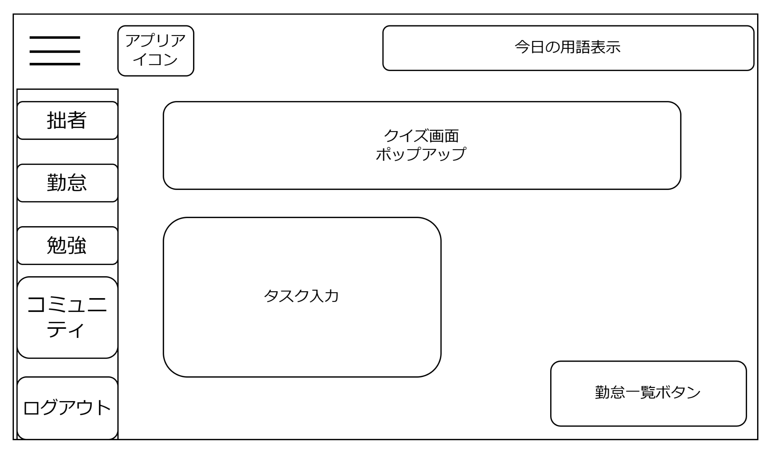

１

２

３

機能設計

ページロード時
ロード時に以下の処理を実行する
管理者権限のユーザがログインをした場合、「３ 勤怠一覧ボタン」を表示する
「１ クイズ画面」、「２ タスク入力」
はTOPページの「１，２」と同じ処理
「３ 勤怠一覧ボタン」 クリック
管理者一覧ページに遷移する

項目定義書

No |  | 物理名 | 論理名 | 画面型 | データ型 | min |  | max |  | DBテーブル | DBカラム | 備考
 | 1 | quiz | クイズ画面 | div
 | 2 | taskerea | タスク入力 | Textbox | varchar |  | 0 |  | 100 | tasc_table | task_contents
 | 3 | diligencebutton | 勤怠一覧ボタン | link

管理者一覧
画面設計
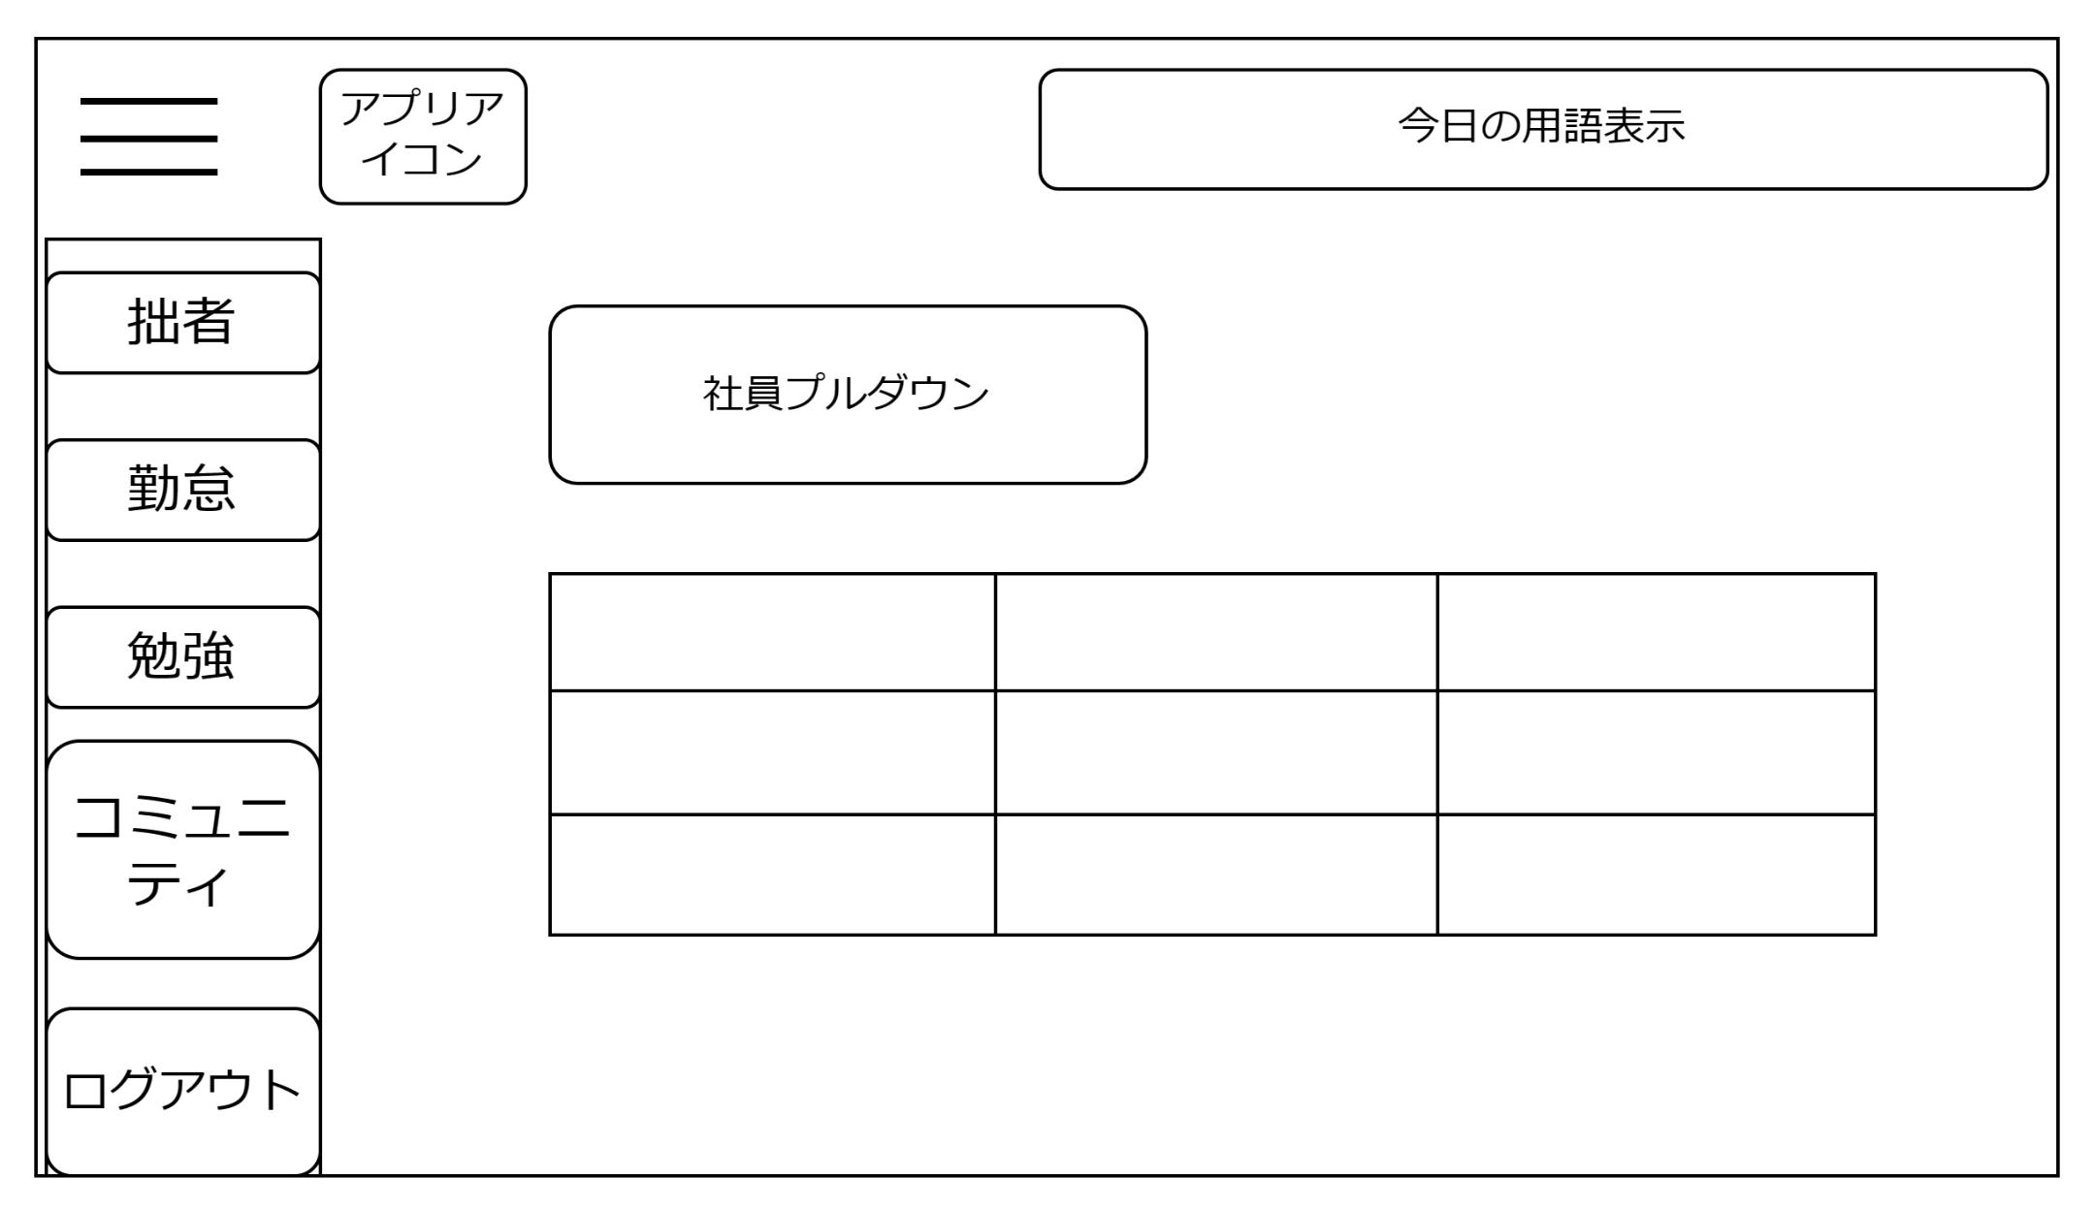

１
３

月選択

２

機能設計

ページロード時
ロード時に以下の処理を実行する
ページロード時はプルダウンメニューの一番最初の社員が選択、表示される。
「１ 社員プルダウン」 プルダウンメニュー
DBに登録されている社員を選択可能。
選択した社員の出勤時間、退勤時間、勤務形態が「２ 勤怠一覧」に表示される
「３ 月選択」プルダウンメニュー
選択した月の出勤時間、退勤時間、勤務形態が「２ 勤怠一覧」に表示される

項目定義書

No |  | 物理名 | 論理名 | 画面型 | データ型 | min |  | max |  | DBテーブル | DBカラム | 備考
 | 1 | Drop-down menu | 社員プルダウン | select | varchar |  | 0 |  | 20 |  | staff_id
 | 2 | categories | 勤怠一覧 | table
 | 3 | month_select | 月選択 | se;ect | Date |  |  |  |  | working hours | date

共通機能
画面設計

３
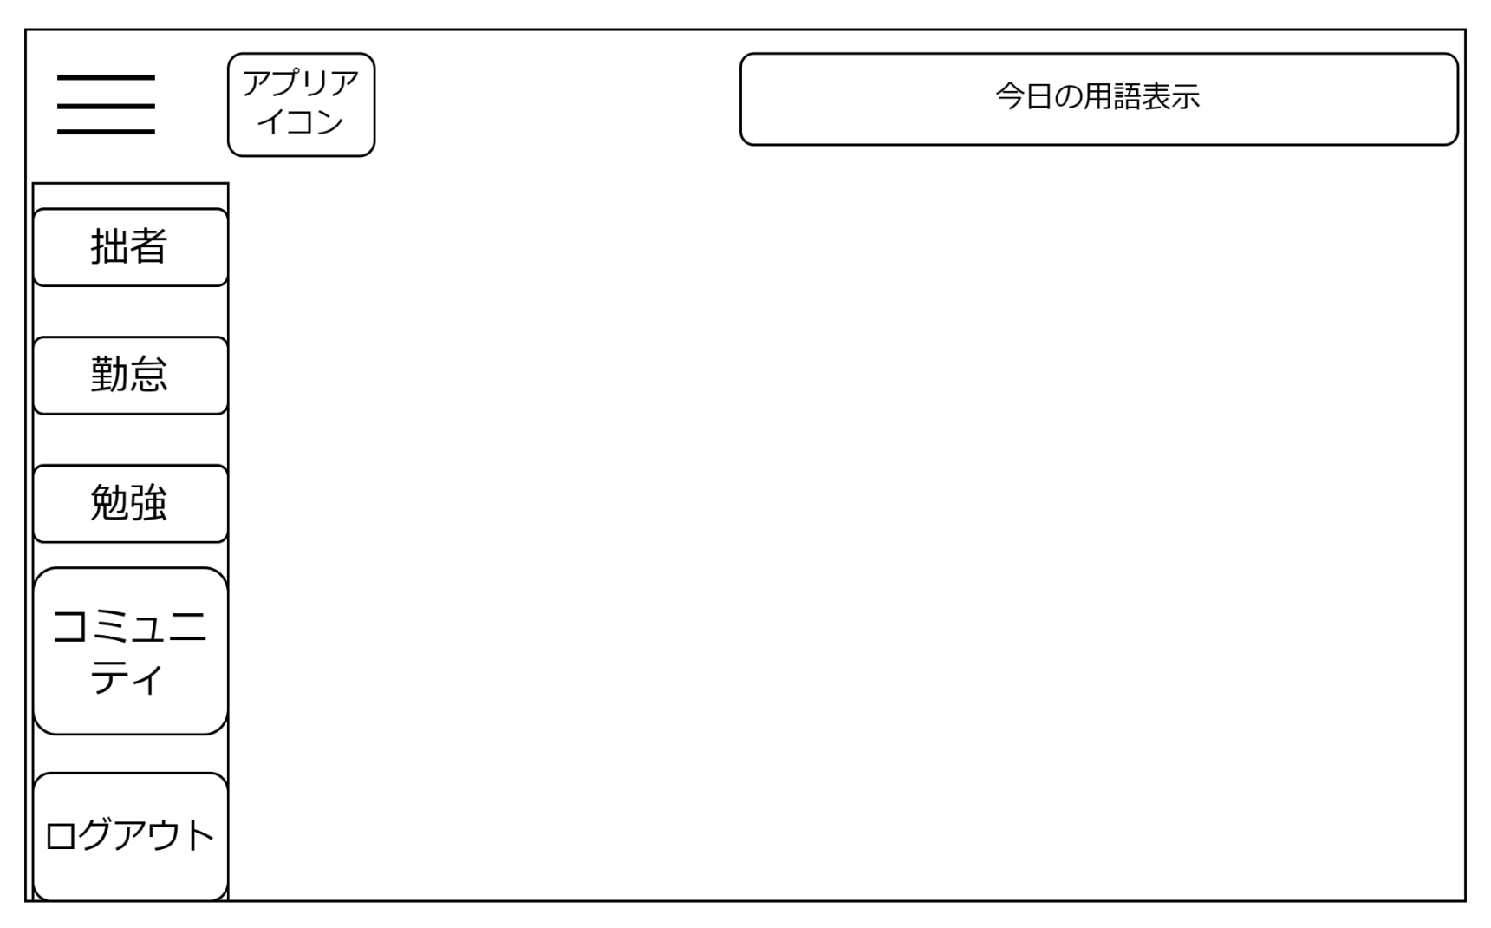
１
２

４

５

６

７

８

機能設計
ページロード時
ロード時に以下の処理を実行する
「１ アプリアイコン」 、「３ ハンバーガーメニュー」 を表示する。
ログイン状態を判定し、ログイン状態でなければログインページに遷移する
DBから用語と解説をランダムに取得し、「２ 今日の用語表示」 に表示する。
「２ 今日の用語表示」 は24時になるまでは再度ページロードをしても変更されない
「４ マイページ」 「５ 勤怠」 「６ 勉強」 「７ コミュニティ」 「８ ログアウト」はCSSで画面外に表示される。(「３ ハンバーガーメニュー」 をクリックするまで見えない)
「１～８」はCSSで位置を固定する。
「１ アプリアイコン」 クリック
TOPページに遷移する
「３ ハンバーガーメニュー」 クリック
クリック時、JavascriptとCSSで「４ マイページ」 「５ 勤怠」 「６ 勉強」 「７ コミュニティ」 「８ ログアウト」を表示させる
「４ マイページ」 クリック
マイページに遷移
「５ 勤怠」 クリック
勤怠ページに遷移
「６ 勉強」 クリック
勉強ページに遷移
「７ コミュニティ」 クリック
コミュニティページに遷移する
「８ ログアウト」 クリック
ログインページに遷移する

項目定義書

No |  | 物理名 | 論理名 | 画面型 | データ型 | min | max | DBテーブル | DBカラム | 備考
 | 1 | appicon | アプリアイコン | Image
 | 2 | categories | 用語表示 | div
 | 3 | hamburger | ハンバーガーメニュー | div
 | 4 | mypage | マイページ | link
 | 5 | diligence | 勤怠入力 | link
 | 6 | study | 勉強 | link
 | 7 | community | コミュニティ | link
 | 8 | logout | ログアウト | link

